Návod
Postup spracovania

1. krok | 1. vyberiete si správny mesiac
 | 2. zadávate údaje do tabuľky ako ste boli zvyknutí (dátum -P.v.-úkon-materiál); stĺpce označené žltým písmom sú súčtové (nevpisujeme tam nič)
 | V 3.stĺpci "spôsob platby" stačí zadať prvé písmenko h alebo p alebo fa a dať enter, tento údaj je potrebný k identifikácii pre súčet a rovnako Vám farebne odlíši túto bunku.
 | Sumár v hlavičke Vám priebežne spočítava položky (akceptuje pri tom položky filtra) a tieto prenáša na záložku Príloha č.1
 | Na konci mesiaca stačí vytlačiť.
2.krok | z tabuľky v kroku 1. Vám dotiahne mesiac, rok a súčty materiálu a úkonov podľa spôsobu platby.
 | Na konci mesiaca stačí vytlačiť.
3. krok | 1. zadajte údaj materiál a úkony za vyhodnocovaný mesiac
 | Na konci mesiaca stačí vytlačiť.
Pozor: | pri tlači odporúčam nastaviť rozsah tlače iba na vyplnené riadky
 | 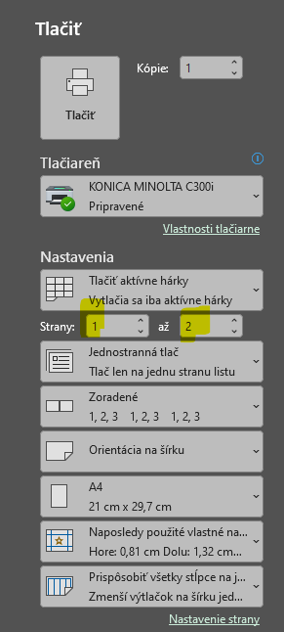

Poznámka:
 | pri zmene vedúceho pracoviska prejdite na záložku zoznamy a prepíšte meno vedúceho zamestnanca (zmena sa prejaví v Prílohe č. 2. a 3.)

